26년 과제정의 v0825
MH MIQ 서비스 한국 출시 대응 개발 프로젝트 WBS 작성 개요
 | ※ Lv1은 과제에서 커버할 주요 업무항목을 정의하였음
 | ※ 과제는 크게 ①사전요구사항 분석, ②요구사항 확정 및 목표시스템 합의, ③개발 및 테스트 단계로 구분함
 | ※ 고객 요구사항이 Web의 기능 중심으로 정리된 점을 고려하여 Web의 목표시스템을 우선 정의하고 App의 목표시스템은 개발팀이 설계하여 별도의 일정으로 합의 절차를 진행함
 | ※ 기타 정보구조 변경, 관리자 기능 강화, 보안규제 대응 개발은 개발팀이 리소스 분배를 고려한 별도의 일정을 수립하여 추진함

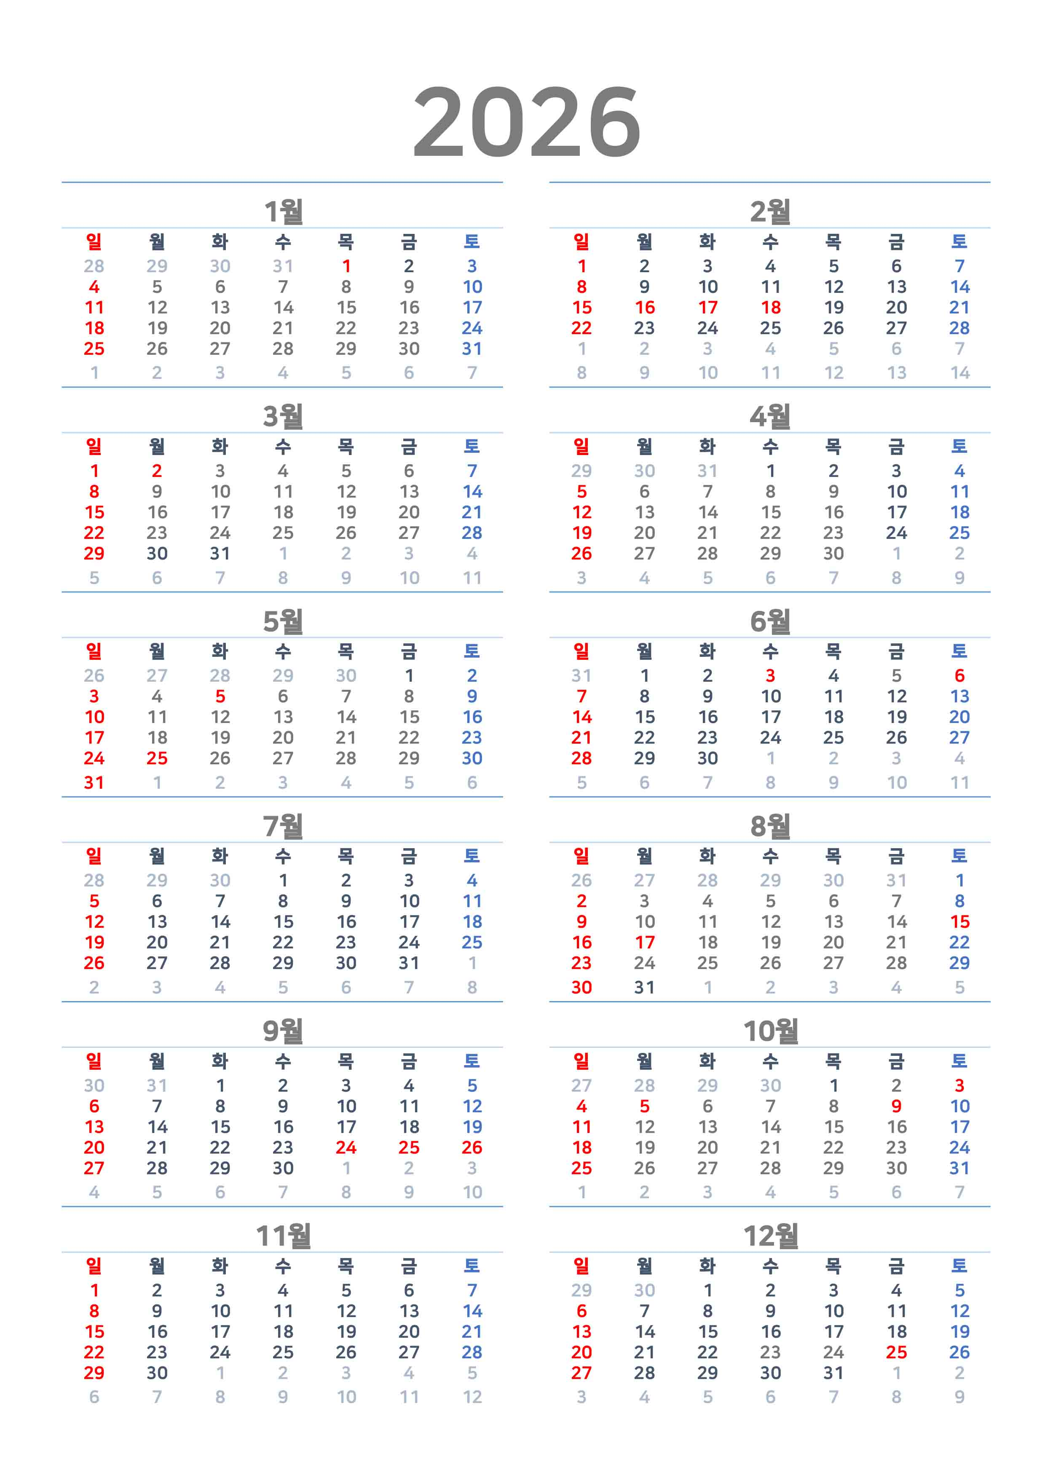
Lv1 | Lv2 | Lv3 | Lv4
TASKS |  |  |  | NO. | START DATE | END DATE | REMARKS
고객 요구사항 분석 및 목표 시스템 정의 |  |  |  | T1 | 8/31/26 | 10/13/26 | REQUIREMENT ANALYSIS
 | 사전 요구사항 분석 |  |  | T1-1 | 8/31/26 | 9/11/26
 |  | 요구사항 취합 |  | T1-1-1 | 8/31/26 | 9/4/26
 |  |  | 현업 요구사항 반영 MVP 자료(Web) 취합 |  | 8/31/26 | 9/1/26 | o MVP Summary 워크샵(7/16) 이후 업데이트된 최신본 확보
 |  |  | 정보구조 및 화면흐름(User Flow) 개선 방향 검토 |  | 8/31/26 | 9/2/26 | o 개발팀 제안 LNB, GNB 구조 변경 안 o 화면 접근체계 (메뉴구조) 변경 안
 |  |  | Global 시장 서비스 확장을 위한 요구 기능 취합 |  | 9/1/26 | 9/3/26 | o 차량-고객-딜러-법인 권한 체계 관리 방안 o 사용자 가입 및 장비 매핑 프로세스 o Region 데이터 구분
 |  |  | 국내시장 서비스 출시를 위한 필수 App 요구기능 청취 |  | 9/2/26 | 9/4/26 | o 권한별 기능 리스트 o 그룹/개별 장비 선택, 조회 방식
 |  |  | 보안성 강화 및 규제 대응 개발항목 정리 |  | 9/2/26 | 9/4/26
 |  |  | 관리자 페이지 추가 요구기능 정리 |  | 9/3/26 | 9/4/26
 |  | 사전 요구사항 분석 |  | T1-1-2 | 9/7/26 | 9/10/26 | o 워크샵 자료 작성
 |  | 요구사항 수집 현업 워크샵 ★ |  | T1-1-3 | 9/11/26 | 9/11/26 | o AE Strategy, Sales, Service팀 개별 혹은 전체 워크샵
 | 개발 범위 및 일정 확정 |  |  | T1-2 | 9/14/26 | 10/13/26
 |  | 국내시장 서비스 출시 MVP 구축 요구사항 분석 및 시스템 설계 |  | T1-2-1 | 9/14/26 | 9/22/26
 |  |  | MVP 반영 Web 설계 |  | 9/14/26 | 9/17/26
 |  |  | 정보구조 및 화면흐름(User Flow) 설계 |  | 9/14/26 | 9/18/26
 |  |  | Global 시장 서비스 확장을 위한 단기 요구기능 설계 |  | 9/16/26 | 9/18/26
 |  |  | 시스템(Frontend / Backend) 영향도 분석 |  | 9/17/26 | 9/21/26
 |  |  | 소요일정 및 리소스 규모 산정 |  | 9/21/26 | 9/22/26
 |  | 개발 범위 및 일정 확정 워크샵 ★ |  | T1-2-2 | 9/23/26 | 9/23/26 | o 적절한 IT 도구를 이용하여 설계 내역을 시연할 수 있도록 준비함
 |  |  | 수용 요구기능 시연 |  | 9/23/26 | 9/23/26 | o 샘플 Mock-up 제작 및 시연
 |  |  | 배척 요구기능 대안 설계 제안 |  | 9/23/26 | 9/23/26
 |  | 프로젝트 착수 보고 |  | T1-2-3 | 9/28/26 | 9/28/26
 |  | MVP 외 추가 개발 기능 설계 및 현업 합의 |  | T1-2-4 | 9/28/26 | 10/13/26
 |  |  | App / 보안성 강화 및 규제 대응 / 관리자용 추가 페이지 설계 |  | 9/28/26 | 10/8/26
 |  |  | MVP 외 개발 범위 및 일정 확정 |  | 10/12/26 | 10/13/26
현업 요구사항을 반영한 국내시장 서비스 출시 준비 |  |  |  | T2 | 9/28/26 | 11/27/26 | KOREA
 | Sales, Service팀 요구 MVP 반영 시스템 구축 |  |  | T2-1 | 10/14/26 | 11/27/26
 |  | 고객사 Dashboard |  |  | 10/14/26 | 10/23/26
 |  | 차량목록, 차량상세 페이지 재구성 |  |  | 10/14/26 | 10/30/26
 |  | 서비스 관련 화면 표 형태 재구성 |  |  | 10/19/26 | 11/6/26
 |  | 에러 카운트 로직 수정 |  |  | 10/19/26 | 10/30/26
 |  | 정비이력 / 충격 / 운영효율 페이지 재구성 |  |  | 10/26/26 | 11/13/26
 |  | 엔진, 리튬배터리, 수소배터리 화면 보완 |  |  | 10/26/26 | 11/13/26
 |  | 소모품 관리기능 |  |  | 11/2/26 | 11/13/26
 |  | 그룹 생성 및 차량 배치, 권한 부여 기능 |  |  | 11/2/26 | 11/20/26
 |  | 관심장비 설정 기능 |  |  | 11/9/26 | 11/27/26
 | 정보구조 및 화면흐름 개선 개발 |  |  | T2-2 | 10/6/26 | 10/23/26
 |  | DB 구조 변경 |  |  | 10/6/26 | 10/13/26
 |  | Front-end 수정 개발 |  |  | 10/14/26 | 10/23/26
 |  | Back-end 프로그램 수정 개발 |  |  | 10/14/26 | 10/23/26
 |  | API 프로그램 수정 개발 |  |  | 10/14/26 | 10/23/26
 | 국내시장 출시를 위한 App 구축 |  |  | T2-3 | 10/14/26 | 11/27/26
 |  | App 가입 신청 및 승인 절차 구현 |  |  | 10/14/26 | 10/23/26 | o 딜러직원, 고객사직원 만 대상이 되는 점 검토 필요
 |  | 조회 장비범위, 화면 범위 요건 구현 개발 |  |  | 10/19/26 | 11/6/26 | o 조회 장비 범위, 화면 범위를 Web의 설정 기능을 사용할 것인지
 |  | new Web 정보구조 및 화면흐름 수용 개발 |  |  | 10/19/26 | 11/13/26
 |  | App용 신규 화면 개발 |  |  | 10/26/26 | 11/27/26
Global 시장 서비스 확장을 위한 단기 대응 |  |  |  | T3 | 10/19/26 | 11/27/26 | GLOBAL
 | Global 시장 서비스 확장 단기 개발 항목 구축 |  |  | T3-1 | 10/19/26 | 11/27/26
 |  | 사용자 가입, 정보제공 동의 절차 개발 |  |  | 10/19/26 | 10/30/26
 |  | 법인, 딜러, 고객사 권한 부여/승인 체계 개발 |  |  | 10/26/26 | 11/13/26
 |  | 차량조회 권한 부여 기능 개발 |  |  | 11/2/26 | 11/20/26
 |  | Region 단위 딜러, 고객사, 차량 조회 기능 개발 |  |  | 11/9/26 | 11/27/26
 | Global 서비스 확장 대응 요구기능 축적 |  |  | T3-2 | 10/12/26 | 11/27/26
 |  | Global 서비스 확장 대응 요구기능 축적 |  |  | 10/12/26 | 10/30/26
 |  | 시스템 영향도 분석 및 수용 방안 수립 |  |  | 11/2/26 | 11/27/26
보안성 강화 및 규제 대응 |  |  |  | T4 | 8/31/26 | 10/23/26 | SECURITY
 | ISO, 방통위 심사 대응 및 후속 요구기능 개발 |  |  | T4-1 | 8/31/26 | 10/23/26
 |  | 민감정보(개인정보, 위치정보 등)에 대한 식별(Flag) 및 암호화 |  |  | 8/31/26 | 9/11/26 | 2025-11-20 [두산밥캣] ISO27001 인증 심사 지원 요청
 |  | 회원가입 동의 항목 테이블 분리 |  |  | 9/7/26 | 9/18/26 | 2025-11-20 [두산밥캣] ISO27001 인증 심사 지원 요청
 |  | 데이터 마스킹 (A.8.11) |  |  | 9/14/26 | 10/2/26 | 2025-11-19 [SA팀] ISO27001 인증 컨설팅 인터뷰 요청 件
 |  | 탈퇴고객 정보 삭제 기능 개발 |  |  | 10/6/26 | 10/23/26 | 2026-07-07 위치정보사업자 실태조사 대응 - 고객정보 삭제기능 개발 건
 | 그룹 취약점진단 결과 조치 |  |  | T4-2 | 8/31/26 | 10/13/26
 |  | 코드 A-01, B-08, B-11, B-12 항 지적사항 조치 개발 |  |  | 8/31/26 | 9/11/26 | 2026-07-08 두산 그룹 전사 취약점 진단을 위한 정보 요청의 건 - Machine IQ
 |  | admin 페이지 URL 변경 |  |  | 9/7/26 | 9/18/26 | 2026-01-08 MH MIQ 시스템에 대한 DDI 보안성 검토 예외 조치 건
 |  | 400 에러 처리 |  |  | 9/21/26 | 10/2/26 | 2026-01-08 MH MIQ 시스템에 대한 DDI 보안성 검토 예외 조치 건
 |  | JWT 토큰 만료 처리 (B-06) |  |  | 9/28/26 | 10/13/26 | 2026-01-08 MH MIQ 시스템에 대한 DDI 보안성 검토 예외 조치 건
서비스 운영을 위한 관리자 페이지 고도화 |  |  |  | T5 | 10/19/26 | 11/13/26 | OPERATION
 | 관리자 페이지 추가 기능 개발 |  |  | T5-1 | 10/19/26 | 11/13/26
 |  | Agent - Cloud - MES - SAP 인터페이스 히스토리 관리 기능 개발 |  |  | 10/19/26 | 10/30/26
 |  | Missing 마스터성 데이터 관리 기능 (new PKMT, new Dealer, new Fleet) |  |  | 10/19/26 | 11/6/26 | o AI Agent 적용 검토
 |  | 서비스 딜러 이관 관리 |  |  | 10/26/26 | 11/13/26
 |  |  | SAP 인터페이스 테이블 및 필드 현행화 (KUNNR_Z1 & ARBPL) |  | 10/26/26 | 11/13/26
설계, 구축, 테스트, 배포 |  |  |  | T6 | 8/31/26 | 12/31/26 | DEVELOPMENT
 | 설계 |  |  | T6-1 | 9/14/26 | 10/16/26
 |  | 화면/기능 설계 |  |  | 9/14/26 | 9/25/26
 |  | API 설계 |  |  | 9/21/26 | 10/2/26
 |  | DB 설계 |  |  | 9/21/26 | 10/2/26
 |  | Front-end 설계 / App 설계 |  |  | 9/28/26 | 10/13/26
 |  | Back-end 개발 |  |  | 10/6/26 | 10/16/26
 | 구축 |  |  | T6-2 | 10/6/26 | 11/27/26
 |  | API 구현 |  |  | 10/6/26 | 11/13/26
 |  | DB 개발 |  |  | 10/6/26 | 11/13/26
 |  | Batch/Scheduler 개발 |  |  | 10/12/26 | 11/20/26
 |  | Common Component 개발 |  |  | 10/12/26 | 11/20/26
 |  | SAP Interface 개발 |  |  | 10/19/26 | 11/27/26
 | 테스트 및 배포 |  |  | T6-3 | 10/19/26 | 12/24/26
 |  | 단위테스트 |  | T6-3-1 | 10/19/26 | 11/27/26
 |  | 정기 배포 |  | T6-3-2 | 10/30/26 | 12/18/26
 |  | 통합테스트 |  | T6-3-3 | 11/30/26 | 12/11/26
 |  | 통합 테스트 결과 보완 |  | T6-3-4 | 12/7/26 | 12/18/26
 |  | 사용자 검증 (UAT) |  | T6-3-5 | 12/21/26 | 12/24/26
 | 산출물 관리 |  |  | T6-4 | 9/14/26 | 12/30/26
 |  | 업무 및 프로세스 산출물 취합 및 검토 |  | T6-4-1 | 9/14/26 | 10/30/26
 |  | 개발 산출물 취합 및 검토 |  | T6-4-2 | 10/12/26 | 12/30/26
 | 과제 종료 |  |  | T6-5 | 12/7/26 | 12/31/26
 |  | DDI 보안성 검토 |  | T6-5-1 | 12/7/26 | 12/18/26
 |  |  | 정보보안 검토 |  | 12/7/26 | 12/11/26
 |  |  | 개인정보 보안 검토 |  | 12/7/26 | 12/11/26
 |  |  | 성능 검토 |  | 12/14/26 | 12/18/26
 |  |  | 오픈소스 활용 검토 |  | 12/14/26 | 12/18/26
 |  | 프로젝트 완료보고 |  | T6-5-2 | 12/28/26 | 12/30/26
 |  | 과제 종료 |  | T6-5-3 | 12/14/26 | 12/31/26

